Лист1
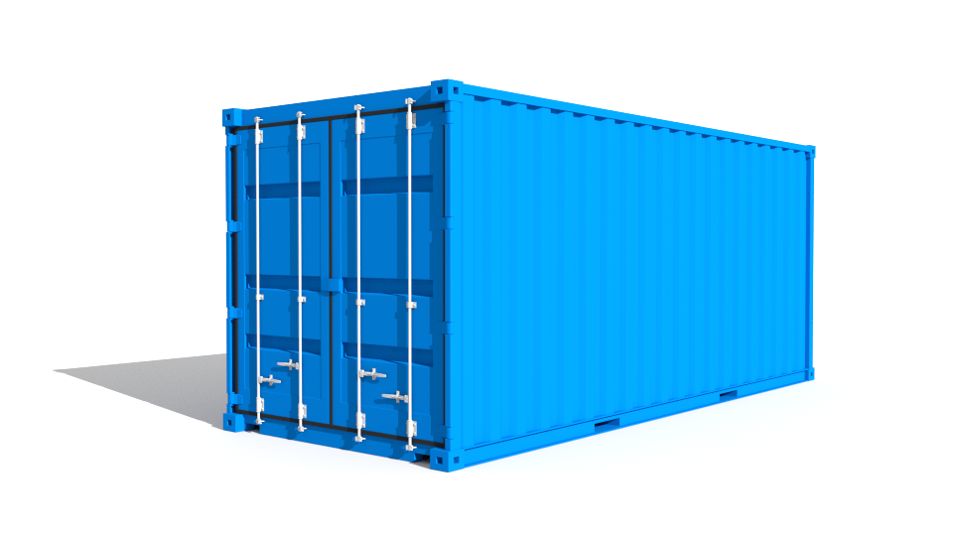

Отсутсвие внутриигровой покупки т\с , а для завлечения - возможность вытянуть только из кейсов ( За игровую валюту )

danceq

